退避DB作成
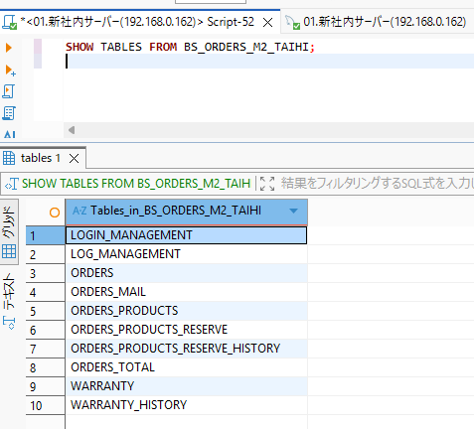
1.1 退避DB作成
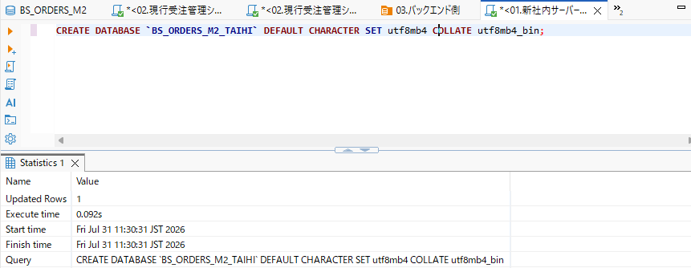

1.2 退避テーブル作成
 | ORDERS_PRODUCTS_RESERVE_HISTORYはMySQL8.0系の仕様上、"0000-00-00"を許容していないためエラー

 | テスト環境では以下を実行
 | CREATE TABLE BS_ORDERS_M2_TAIHI.ORDERS_PRODUCTS_RESERVE_HISTORY (
 | ORDER_ID int unsigned NOT NULL,
 | ORDER_PRODUCTS_ID smallint unsigned NOT NULL,
 | RESERVE_ID smallint unsigned NOT NULL,
 | MANAGEMENT_ID varchar(20) DEFAULT NULL,
 | RESERVE_FLAG tinyint(1) DEFAULT NULL,
 | REPLACEMENT_FLAG tinyint(1) DEFAULT NULL,
 | RS_COMMENT text,
 | RESERVE_DATETIME datetime NOT NULL,
 | RESERVE_USER varchar(10) DEFAULT NULL,
 | PRIMARY KEY (
 | ORDER_ID,
 | ORDER_PRODUCTS_ID,
 | RESERVE_ID,
 | RESERVE_DATETIME
 | )
 | ) ENGINE=InnoDB
 | DEFAULT CHARSET=utf8mb3;

テーブル作成状況

プロシージャの移行
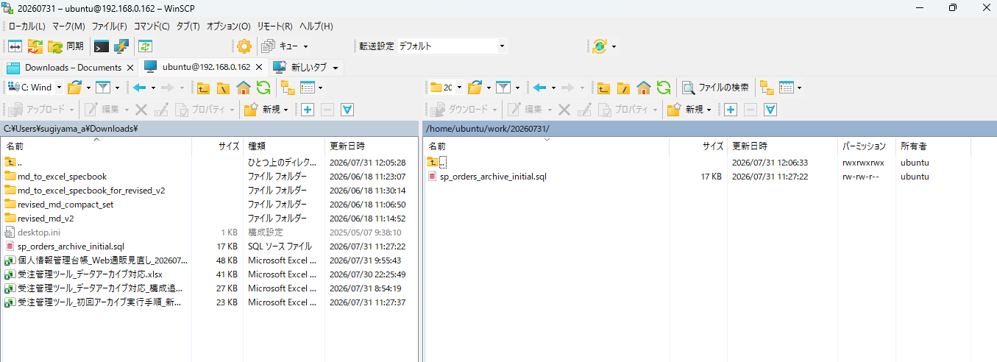

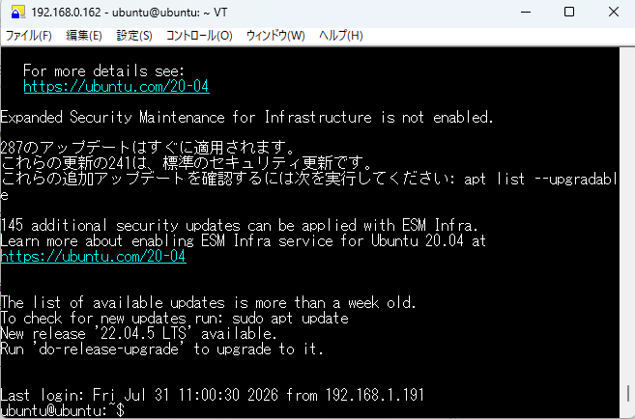

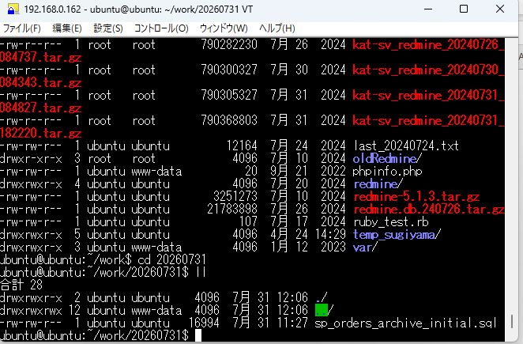

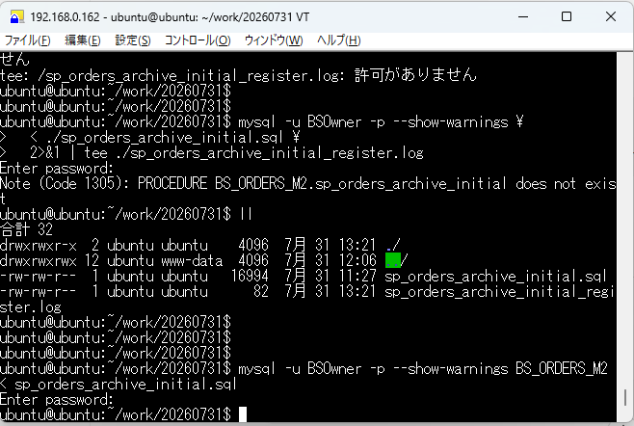

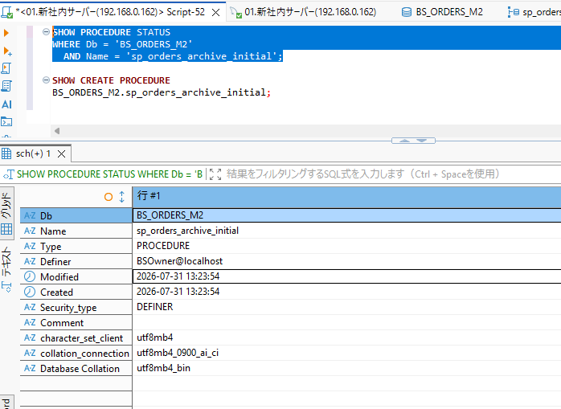

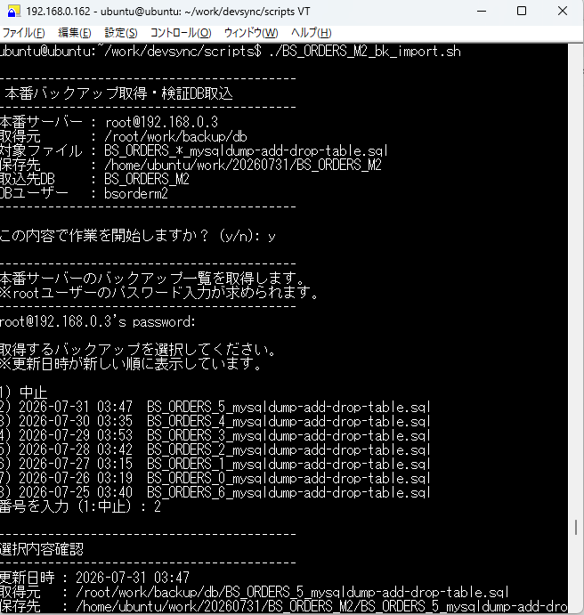

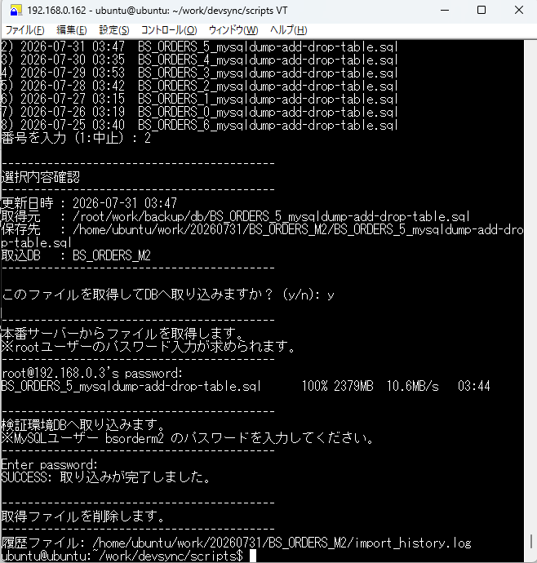

プロシージャの実行
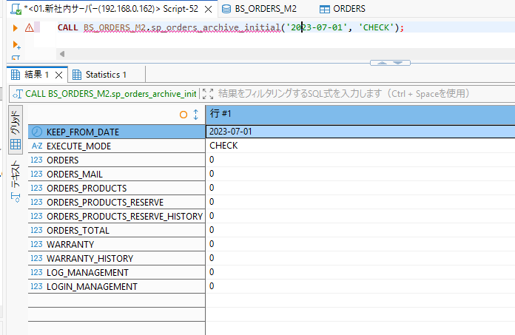
2.3 対象件数確認
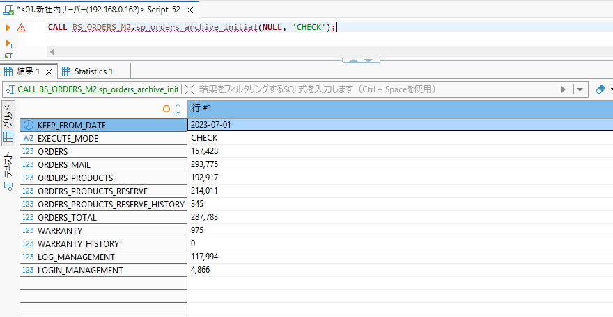

2.4 退避コピー
 | 処理時間：3分40秒

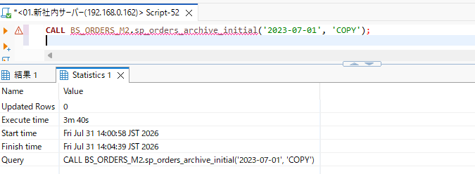

2.6 現行DB削除
 | 処理時間：4分23秒
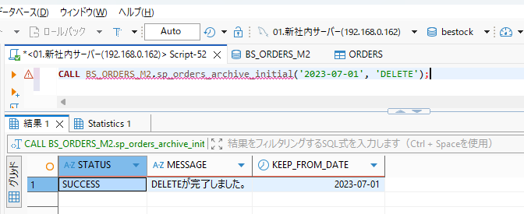

2.7 完了確認

